TestReport
TEST REPORT

Project Name | Kiểm thử nâng cao 1 |  | Creator |  | Pham Quang Nam
Project Code | STP303xASM1 |  | Reviewer/Approver
Document Code | STP303xASM1RP |  | Issue Date |  | 10/03/2024
Notes

No | Test Items | Pass | Fail | NT | N/A | Number of test cases
1 | List Organisation | 25 | 11 | 0 | 0 | 36
2 | Add Organisation | 34 | 7 | 0 | 0 | 41
3 | Non-Functional Testing | 6 | 0 | 13 | 0 | 19
 | Sub total | 65 | 18 | 13 | 0 | 96

 | Test coverage |  | 86.46 | %
 | Test successful coverage |  | 78.31 | %

Biểu đồ thể hiện kết quả kiểm thử
Biểu đồ thể hiện kết quả kiểm thử ở từng module

UX|UI
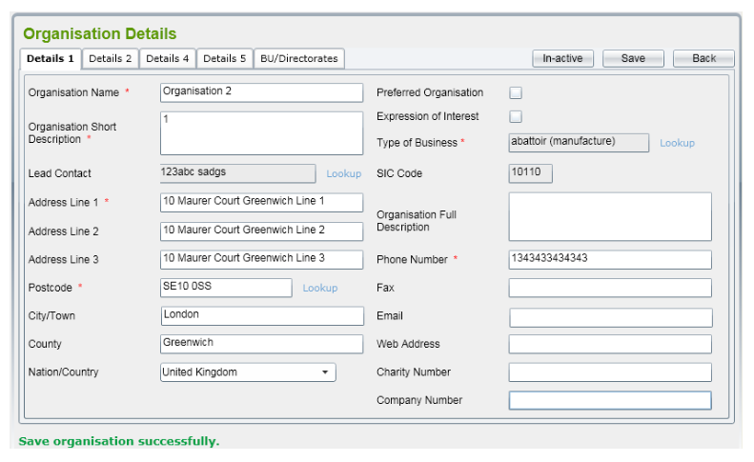
6. Giao diện chức năng Organisation
6.1. Giao diện chức năng Organisation List
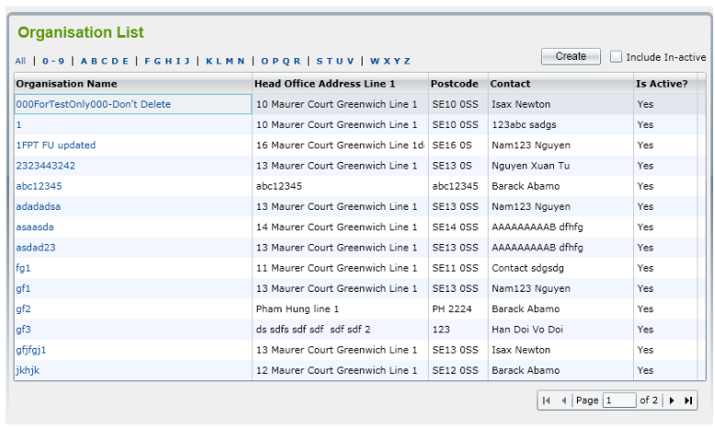

6.2. Giao diện chức năng Add Organisation
 | 6.2.1. Details 1
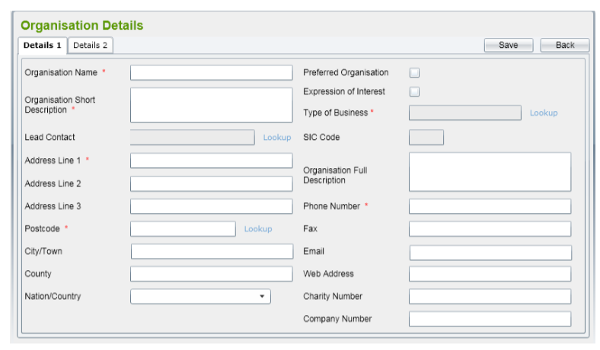

 | 6.2.2. Details 2
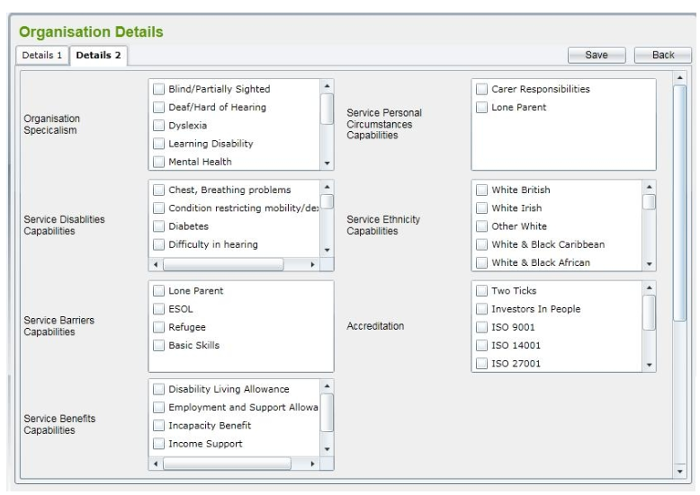

 | 6.2.3. Details 3
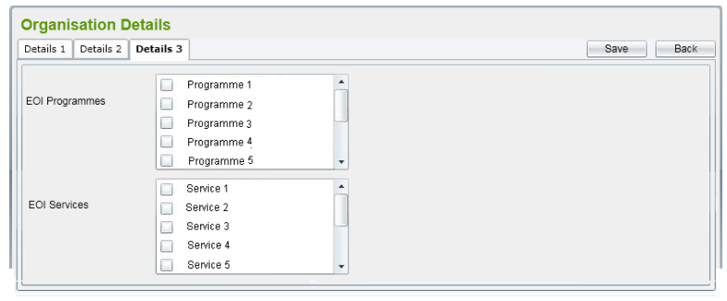

 | 6.2.4. Lỗi nhập thiếu trường bắt buộc
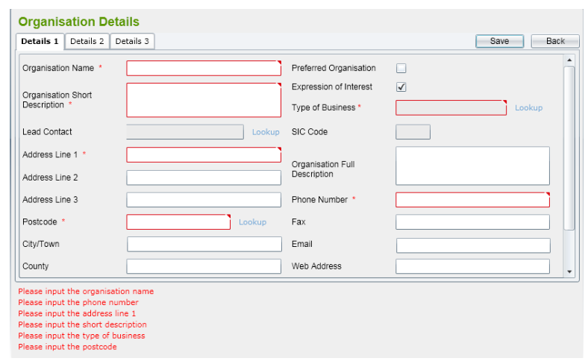

 | 6.2.5. Lưu dữ liệu thành công

